Table Template
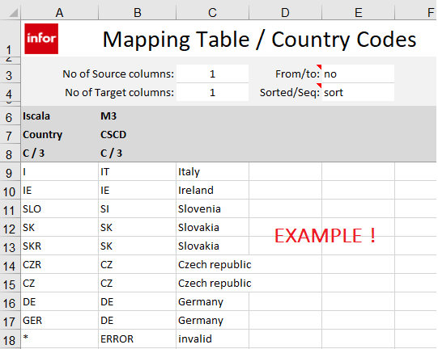
 | Mapping Tabelle / XXXX / <Zweck>

Anzahlt. Quellfelder: |  | 1 | Von/bis: | no | Quelle/Ziel: Hinweis auf Quell- oder Zielsystem, z.B. Navision oder M3
Anzahl Zielfelder: |  | 1 | Sortiert/Seq: | sort | Feld: Feldname der Quelle Format: x / y,z (x ist "C"(alpha) or "N"(numerisch), y ist die gesamte Lange, z (optional) sind Dezimalstellen; Beispiel: C / 10

Quelle | Ziel
Feld | Feld |  | es können bis zu 10 Quellfelder und 10 Zielfelder angegeben werden !
Format | Format

